Inspección lijadora
 | GESTIÓN EN SEGURIDAD Y SALUD EN EL TRABAJO |  |  |  |  |  |  |  |  |  | Código: |  | SST-F-47
 |  |  |  |  |  |  |  |  |  |  | Fecha: |  | 2025-10-21
 | FORMATO INSPECCIÓN DE LIJADORA |  |  |  |  |  |  |  |  |  | Versión: |  | 1
 |  |  |  |  |  |  |  |  |  |  | Página |  | 1 de 2

CENTRO DE TRABAJO o SEDE: |  |  |  |  |  | ÁREA: |  |  |  |  | FECHA: | dd | mm | aaaa
INSPECCIÓN REALIZADA POR: | Nombre completo |  |  |  |  |  |  |  | Cargo

MARCA: |  |  |  |  |  |  | MODELO, REFERENCIA o S/N:
FABRICANTE o PROVEEDOR: |  |  |  |  |  |  | No. INVENTARIO:

ASPECTO O CONDICIÓN A VERIFICAR |  |  | CUMPLIMIENTO |  |  |  |  |  | OBSERVACIONES/ COMENTARIOS
 |  |  | CUMPLE |  | NO CUMPLE |  |  | N/A
1. Cable de alimentación y enchufe: sin cortes, empalmes o peladuras. Enchufe sin falsos contactos. |  |  |  |  |  |  |  |  | LIJADORA
2. Interruptor de encendido/apagado: enciende y apaga sin trabarse, no esta flojo ni genera chispas. |  |  |  |  |  |  |  |  | 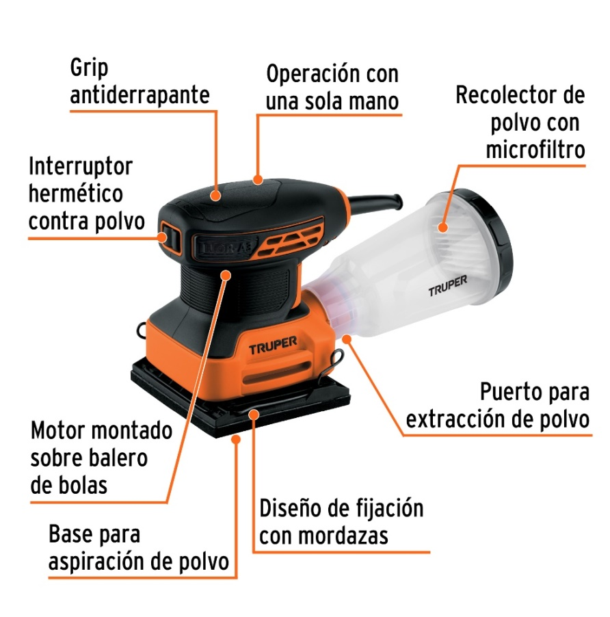
3. Base de lijado: superficie plana, no desgastada,no deformada.
4. Sistema de fijación de la lija: sujección correcta de la lija, sin piezas rotas o sueltas.
5. Lija: sin roturas o desgaste excesivo, grano adecuado para el trabajo a realizar.
6. Sistema de aspiración del polvo: no desajustada, conducto de salida sin obstrucciones.
7. Carcasa y ventilación del motor: sin fisuras ni partes sueltas, entrada de aire libres de polvo y residuos.
8. Empuñadura: Firmes, sin grietas, superficie antideslizante en buen estado.
TOTAL |  |  | 0 |  | 0 |  |  | 0

PLAN DE ACCIÓN
ACTIVIDAD |  | ÁREA/ RESPONSABLE |  | FECHA CUMPLIMIENTO |  |  |  | FECHA COMPROBACIÓN |  | OBSERVACIONES

Nota : En caso de ser necesario inserte nueva fila para agregar información adicional al plan de acción
Firma Ejecutor(es) de inspección: | ______________________________________________ |  |  |  |  |  |  | Firma del funcionario o contratista: |  |  | _______________________________________
N° Licencia de seguridad y salud en el trabajo: | _______________________________________________ |  |  |  |  |  |  | Firma líder o supervisor del contrato: |  |  | _______________________________________

